報告用まとめ
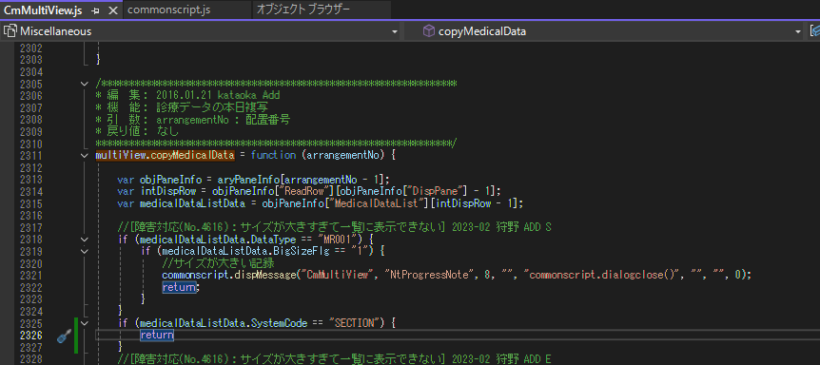
オーバービュー
 | 対応箇所
 |  | ・ | 移動、コピペ、切り取りなどの操作
 |  | ・ | 右クリックメニューからメニューの削除
 |  | ・ | セルダブルクリック時に、経過記録の編集画面が起動するのを防ぐ

 | 対応方法
 |  | ・ | 移動、コピペ、切り取りなどの操作
 |  |  | OVに表示されているセルには、Nt.MedicalRecordのSystemCodeの情報がdata-ext01に含まれているのでそこで判定する

 |  |  | Nt.MedicalRecord

 |  |  | エビデンス
 |  |  | OVの各セルにもっている情報

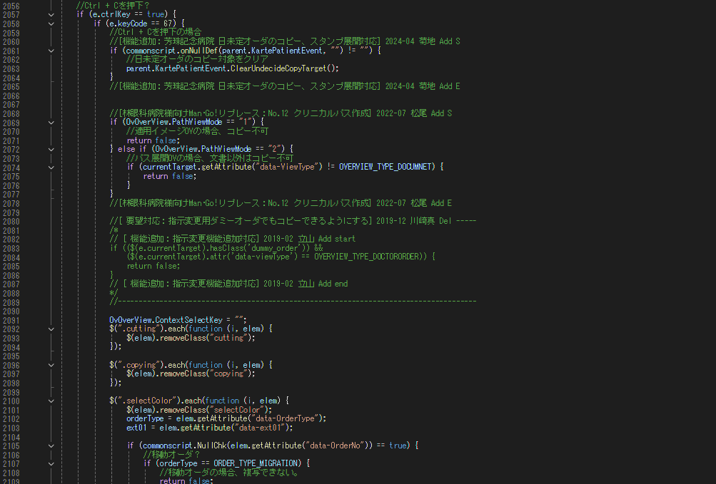

基本は左記のように判定し下記の切り取り、ペースト、のロジックにも流用

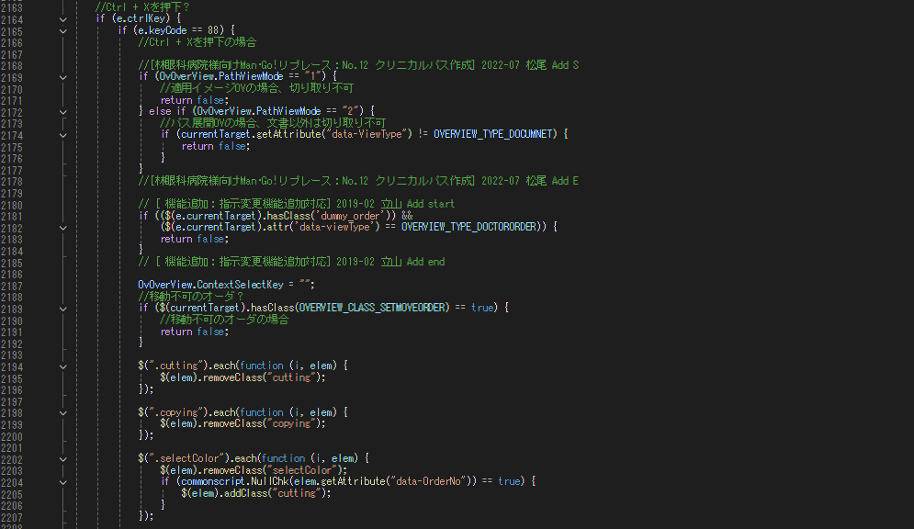

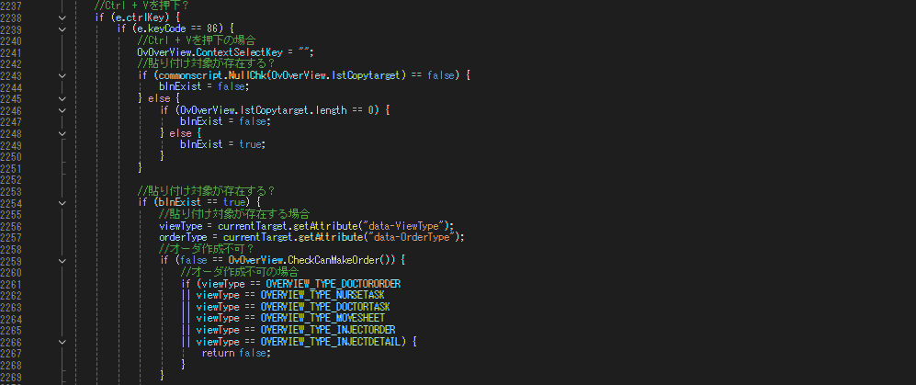

 |  | ・ | 右クリックメニューからメニューの削除
 |  |  | 経過記録のセルで右クリックしたときのメニュー
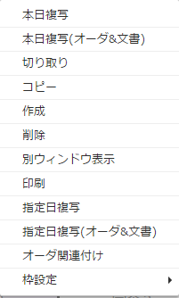

 |  |  | この中から下記表の×のメニューを削除する
 |  |  | 確認事項 削除は残す？

 |  |  | 方法 | IRIS側で右クリックメニューの制御をしているため、タックの場合は表示しない処理を入れる（piParameterListの4で判別）
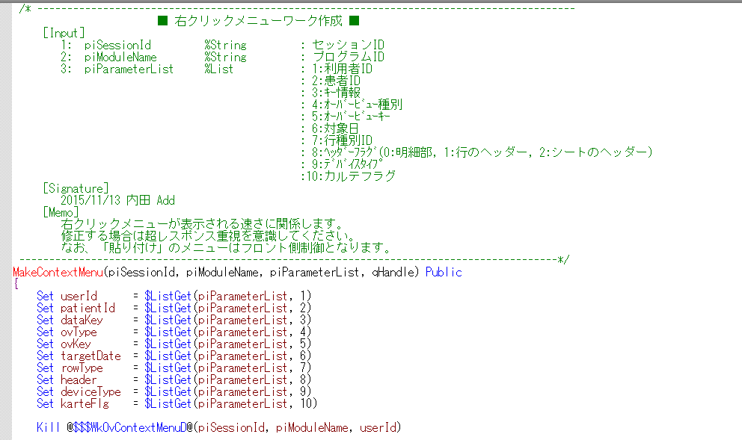

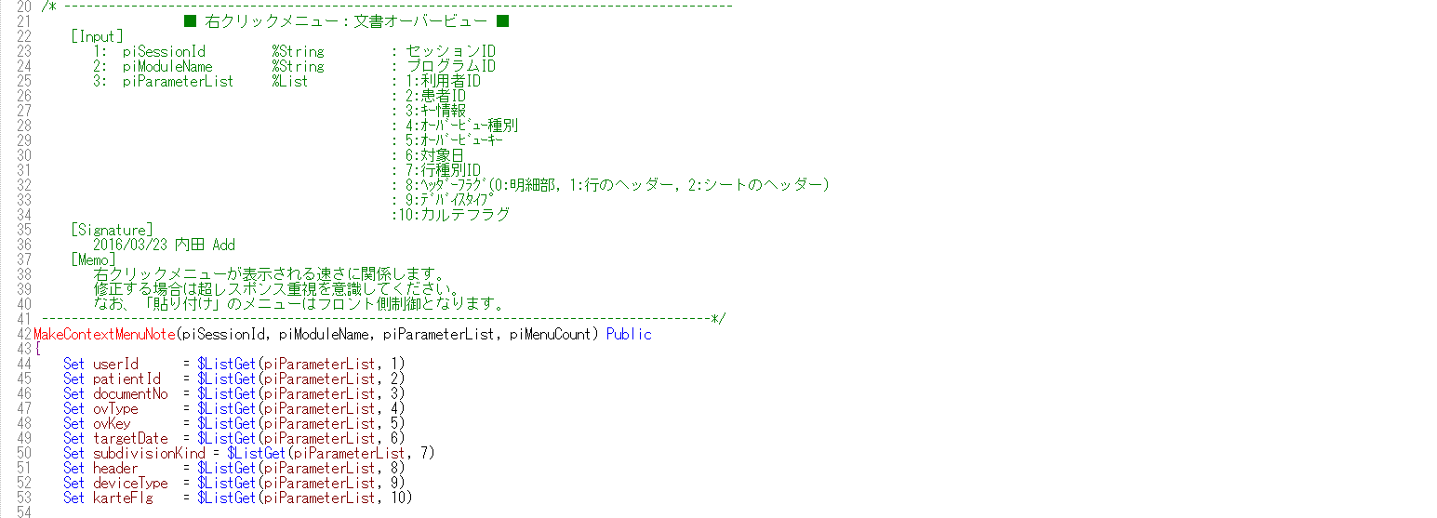

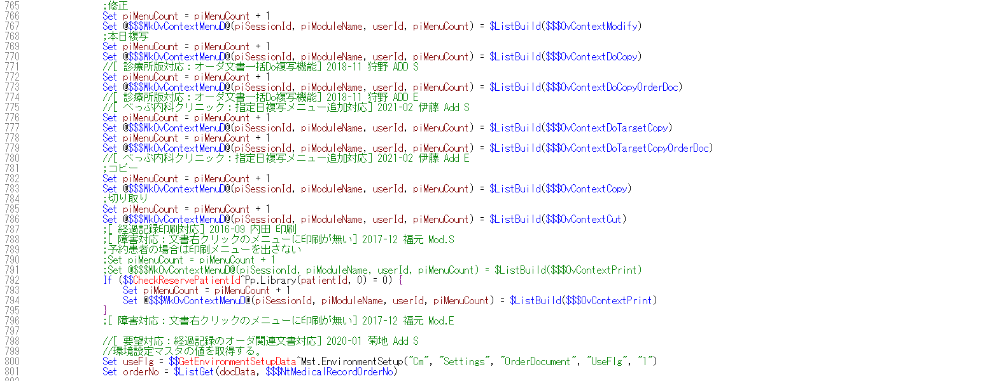

 |  |  | javascript側の作成する箇所は、メニューを追加した場合に対応必要なので今回は必要なし
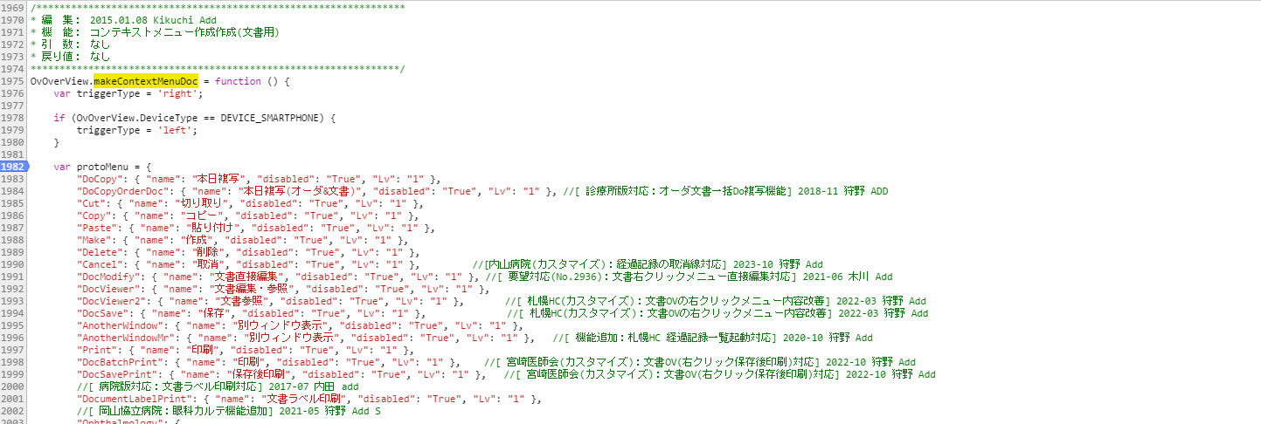

 |  | ・ | セルダブルクリック時に、経過記録の編集画面が起動するのを防ぐ
 |  |  | ext01には、Nt.MedicalRecordのSystemCodeの値が格納されているためこの値で判定する

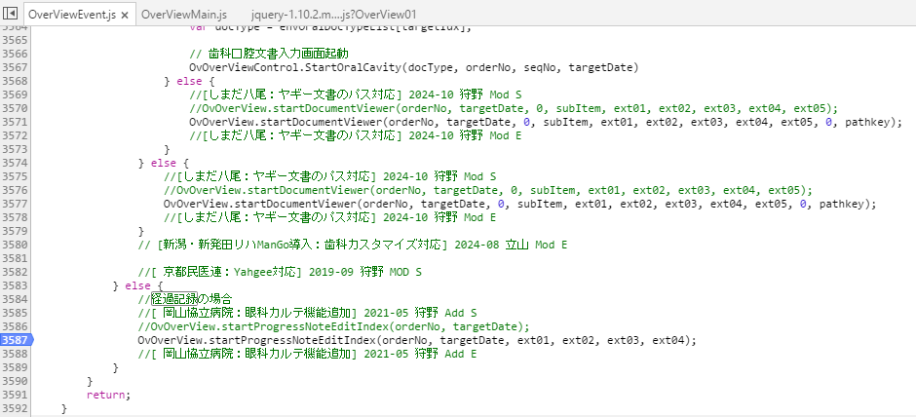

経過記録
 | 対応箇所
 |  | ・ | 修正、複写ボタン削除

 | 対応方法
 |  | ・ | 経過記録のレコードには、data-systemcodeにNt.MedicalRecordのSystemCodeの情報が入るため、この値を使用して判別する

 |  | ボタンを埋め込んでいる箇所をスキップさせることで非表示にすることができる
 |  | ここを修正することで「経過記録ビューワ」、「マルチビュー（拡大表示）」にも影響あり
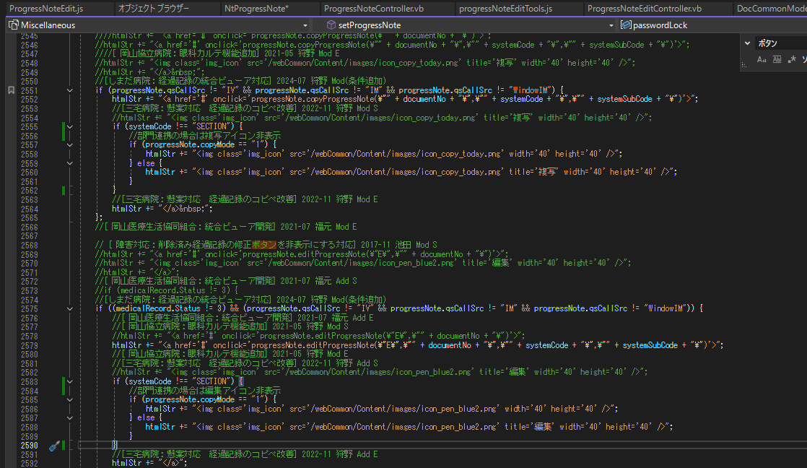

 |  | 表示をなくした状態
 |  | 経過記録
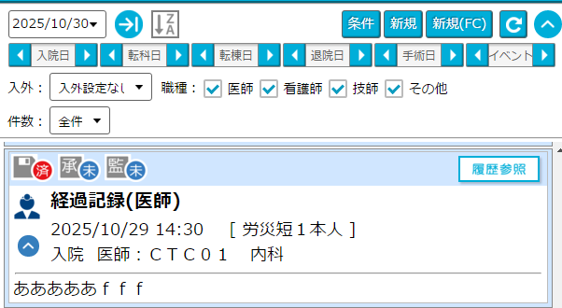

 |  | OV→右クリックメニュー「別ウィンドウ表示」
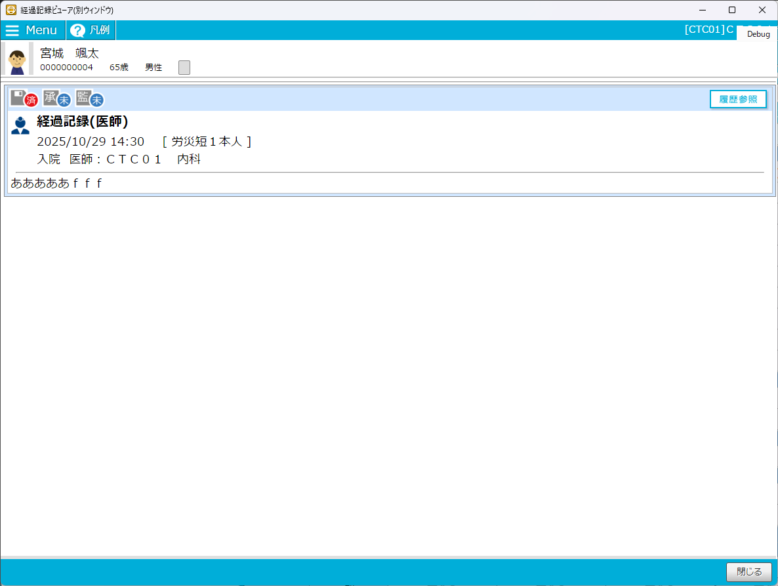

 |  | カルテ→右タブ「診療データ」→全オーダ→検索条件「☑経過記録」→検索→虫眼鏡アイコンクリック
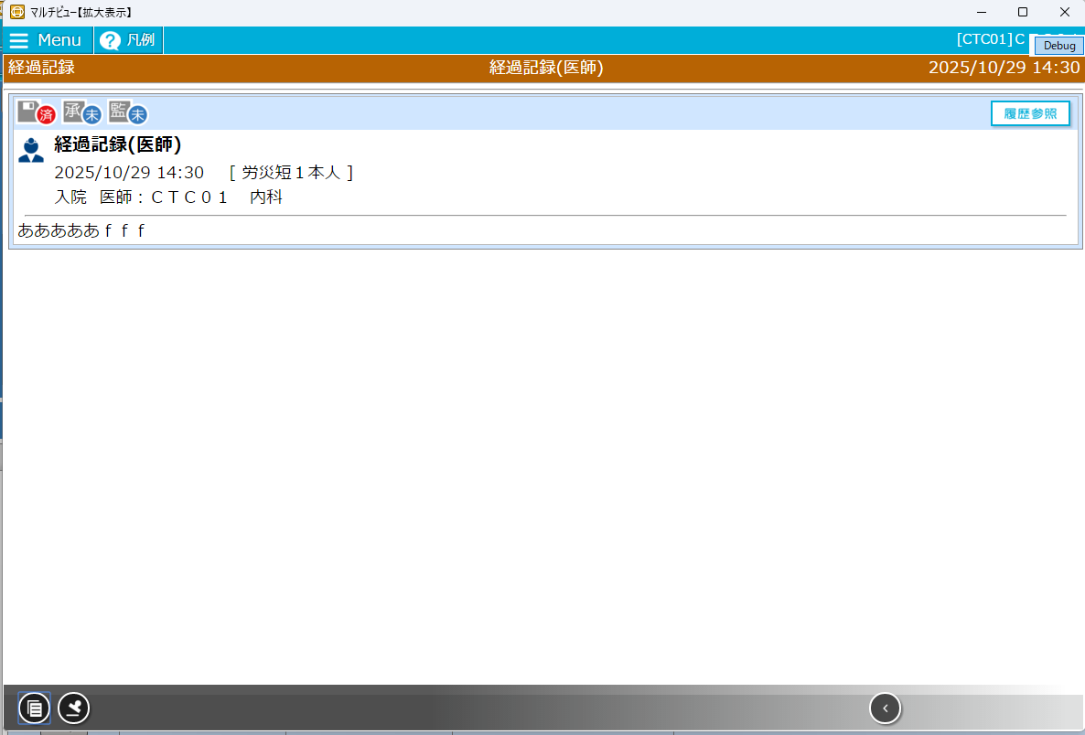

マルチビュー
 | 対応箇所
 |  | 本日複写のボタンの無効化

 | 対応方法
 |  | 本日複写の実行する箇所でSystemCodeで判別することで処理を中断させる。
 |  | 確認事項 メッセージを出した方が良いか 「部門記録のため複写ができません。」等

